Oppskrift
Salat med Middelhavs-cous cousSalat med Middelhavs-cous cous
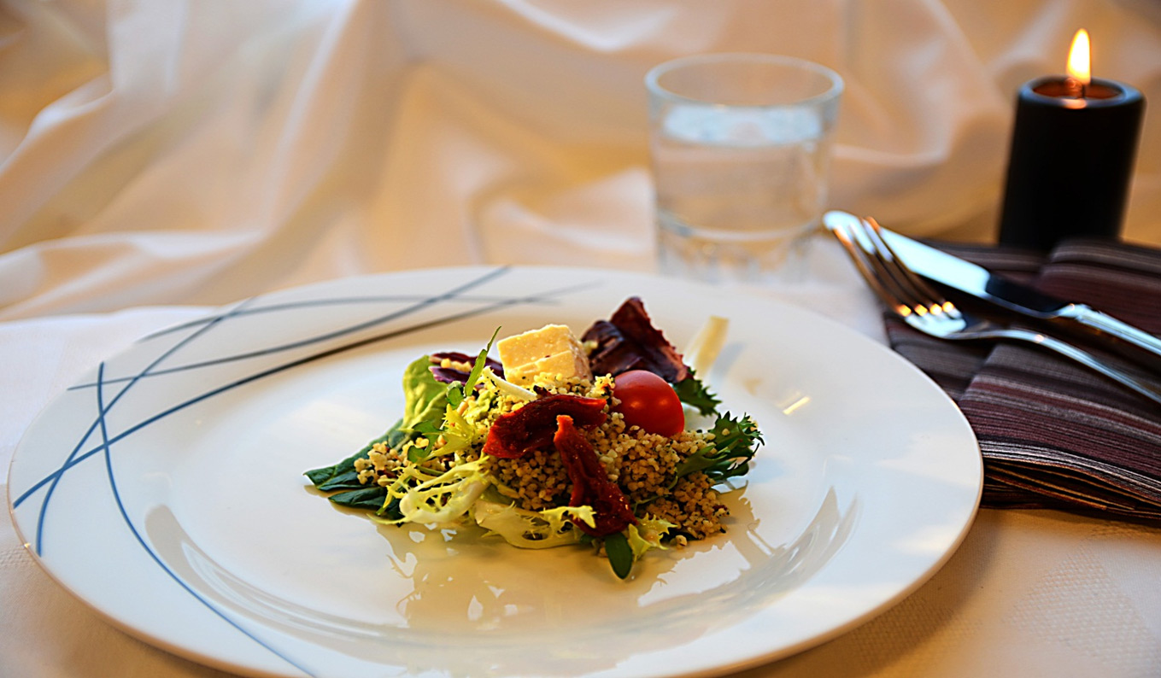

Blant ut kyllingkraften som beskrevet på flasken, kokes opp. Hell den kokende kraften over Tipiak Couscous Middelhav, sammen med olivenolje. Dekk til med lokk og la trekke i 10 minutter. Røres med en gaffel til det blir luftig. Salaten vaskes og rives i biter. Kutt opp søltørkede tomater og fetaost som ønsket. Mikse ferdig couscous, ekstra olje og Hvit Crema di Balsamivo. Legg på couscous på en seng av salat, toppes med soltørket tomat og fetaost.Blant ut kyllingkraften som beskrevet på flasken, kokes opp. Hell den kokende kraften over Tipiak Couscous Middelhav, sammen med olivenolje. Dekk til med lokk og la trekke i 10 minutter. Røres med en gaffel til det blir luftig. Salaten vaskes og rives i biter. Kutt opp søltørkede tomater og fetaost som ønsket. Mikse ferdig couscous, ekstra olje og Hvit Crema di Balsamivo. Legg på couscous på en seng av salat, toppes med soltørket tomat og fetaost.
Number of servingsNumber of servings | 1
EPDEPD | ProductProduct | Per servingPer serving |  | TotalTotal |  | QtyPerPackQtyPerPack | PackSizePackSize | PackUnitPackUnit | PackagingPackaging | ItemsItems
 | Tipiak Cous-Cous Middalhav Tipiak Cous-Cous Middalhav | 0.05 | kgkg | 0 | kgkg |  |  |  |  | 0
964676964676 | Kyllingfond *(Selleri)Kyllingfond *(Selleri) | 0.005 | ll | 0 | ll | 6 | 1 | ll | 6x1l6x1l | 0
 | Vann til å blande ut med kyllingfond Vann til å blande ut med kyllingfond |  |  | 0 |  |  |  |  |  | 0
123208123208 | Extra virgin olivenolje Extra virgin olivenolje | 0.02 | ll | 0 | ll | 4 | 3 | ll | 4x3l4x3l | 0
 | Il Torrione Hvit Balsamico Cream Il Torrione Hvit Balsamico Cream | 0.005 | ll | 0 | ll |  |  |  |  | 0
11925251192525 | Semi Dried Tomater Semi Dried Tomater | 0.03 | kgkg | 0 | kgkg | 4 | 2.35 | kgkg | 4x2.35kg4x2.35kg | 0
 | Mikset salat (Radiccio, Frissé, Maché e.l.) Mikset salat (Radiccio, Frissé, Maché e.l.) |  |  | 0 |  |  |  |  |  | 0
 | Fetaost, marinert Fetaost, marinert |  |  | 0 |  |  |  |  |  | 0

 | * Allergens* Allergens

